Tabela 1
Tablela 1: Podaci o osiguranju za period od 1. januara do 30. juna 2018.
Table 1: Insurance data for the period 1 January - 30 June 2018

Šifra Code | Vrste osiguranja/ Class of Insurance | Osiguranja/ Policies |  | Štete/ Claims
 |  | Broj osiguranja/ Number of Policies | Bruto fakturisana premija/ Gross writenn premium GWP (€) | Broj šteta/ Number of Claims | Riješene štete/ Settled Claims
 |  |  |  |  | Broj/ Number | Iznos/ Amount (€)
01 | Osiguranje od nezgode/ Accident insurance | 21,829 | 5,272,789 | 6,255 | 5,666 | 3,799,836
02 | Zdravstveno osiguranje/ Health insurance | 16,946 | 1,369,007 | 7,482 | 6,618 | 713,927
03 | Osiguranje motornih vozila/ Motor vehicle Insurance | 8,944 | 3,461,419 | 2,109 | 1,793 | 1,748,964
04 | Osiguranje šinskih vozila/ Railway rolling stock insurance | 0 | 0 | 1 | 0 | 0
05 | Osiguranje vazduhoplova/ Aircraft insurance | 4 | 18,660 | 5 | 4 | 453,932
06 | Osiguranje plovnih objekata/ Vessel insurance | 27 | 141,365 | 2 | 0 | 0
07 | Osiguranje robe u prevozu/ Goods in transit insurance | 153 | 260,549 | 64 | 61 | 6,528
08 | Osiguranje imovine od požara i drugih opasnosti/ Insurance against fire and other threats to property | 5,823 | 1,596,314 | 242 | 179 | 187,882
09 | Ostala osiguranja imovine/ Other damage to property | 7,888 | 2,838,981 | 1,177 | 935 | 788,919
10 | Osiguranje od odgovornosti za upotrebu motornih vozila/ Motor vehicles liability insurance | 158,300 | 17,966,422 | 7,369 | 5,945 | 6,706,772
11 | Osiguranje od odgovornosti za upotrebu/ vazduhoplova/ Aircraft liability insurance | 11 | 28,174 | 85 | 79 | 8,844
12 | Osiguranje od odgovornosti za upotrebu plovihih objekata/ Vessel liability insurance | 1,251 | 121,353 | 18 | 14 | 12,492
13 | Osiguranje od opšte odgovornosti za štetu/ General liability insurance | 1,328 | 656,945 | 448 | 340 | 79,423
14 | Osiguranje kredita/ Credit insurance | 4 | 201,623 | 63 | 61 | 221,580
15 | Osiguranje jamstava/ Suretyship insurance | 79 | 30,191 | 7 | 6 | 4,306
16 | Osiguranje finansijskih gubitaka/ Financial loss insurance | 539 | 131,351 | 13 | 10 | 1,572
17 | Osiguranje troškova pravne zaštite/ Legal expense insurance | 1,591 | 5,216 | 0 | 0 | 0
18 | Putno osiguranje/ Travel insurance | 24,282 | 399,946 | 1,214 | 962 | 150,844
19 | Druge vrste neživotnih osiguranja/ Other classes of non-life insurance | 5,200 | 34,914 | 171 | 171 | 11,264
20 | Životno osiguranje/ Life insurance | 42,664 | 5,975,649 | 1,155 | 920 | 2,443,373
21 | Rentno osiguranje/ Annuity insurance | 59 | 39,050 | 23 | 22 | 16,646
22 | Dopunsko osiguranje lica uz osiguranje života/ Supplementary insurance in addition to life insurance | 38,770 | 716,178 | 395 | 341 | 241,352
23 | Druge vrste životnih osiguranje/ Other classes of life insurance | 6 | 2,400 | 0 | 0 | 0
 | UKUPNO (neživotna osiguranja, vrste 01 - 19) TOTAL (non-life insurance, lines 01 -19) | 254,199 | 34,535,221 | 26,725 | 22,844 | 14,897,086
 | UKUPNO (životna osiguranja, vrste 20 - 23) TOTAL (life insurance 20 - 23) | 81,499 | 6,733,277 | 1,573 | 1,283 | 2,701,371
 | UKUPNO / TOTAL | 335,698 | 41,268,498 | 28,298 | 24,127 | 17,598,457
Izvor/Source: ANO

Grafik 1: Učešće vrsta osiguranja u ukupnoj BDP
Chart 1: Share of classes of insurance in total GWP
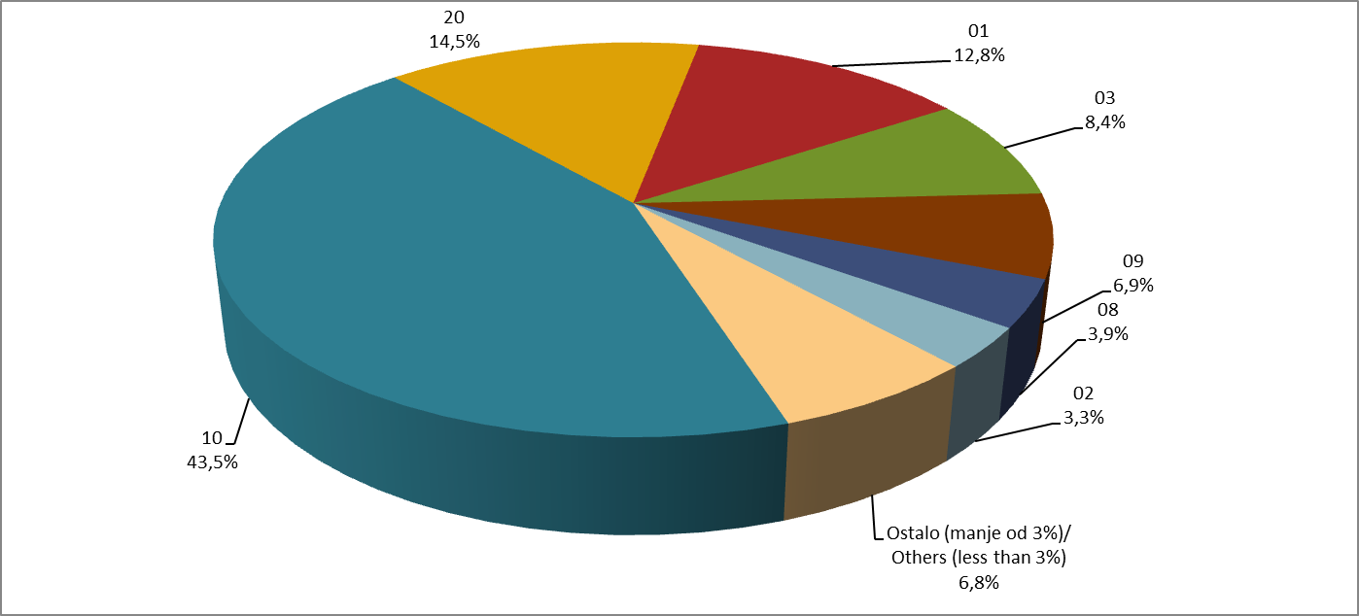

Izvor/Source: ANO

Sadržaj/Contents

